人物卡
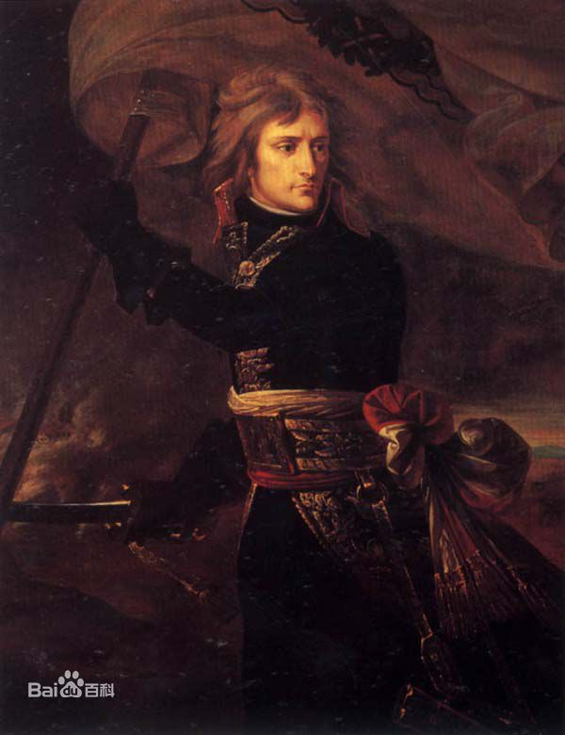
调查员 |  |  |  |  |  |  | 属性 |  |  |  |  |  |  |  |  |  | 此处应有头像
姓名 | 拿破仑 |  |  |  |  |  | 力量 STR | 70 | 35 | 敏捷 DEX | 50 | 25 | 意志 POW | 55 | 27
玩家 | 麋鹿 |  | 时代 | 现代 |  |  |  |  | 14 |  |  | 10 |  |  | 11
职业 | 精神病院护工 |  |  |  |  |  | 体质 CON | 45 | 22 | 外表 APP | 45 | 22 | 教育 EDU | 85 | 42
年龄 | 28 |  | 性别 | 男 |  |  |  |  | 9 |  |  | 9 |  |  | 17
住地 | 斯特拉斯堡 |  |  |  |  |  | 体型 SIZ | 55 | 27 | 智力INT 灵感idea | 45 | 22 | 移动力 MOV | 8 | +1
故乡 | 斯塔拉斯堡 |  |  |  |  |  |  |  | 11 |  |  | 9 |  |  | -1

体力 Hit Points |  | 10 | /10 | 理智 Sanity |  | 55 | /55 | 幸运 Luck |  | 35 | /35 | 魔法 Macgic Points |  | 11 | /11 | 状态 |  | 身体健康
 |  |  |  |  |  |  |  |  |  |  |  |  |  |  |  |  |  | 精神正常
职业序号： |  | 14 | 本职技能：闪避，格斗（斗殴），急救，两项社交技能（魅惑、话术、恐吓、说服），聆听，心理学，潜行。
技能表
技能名称 |  |  | 初始 | 成长 | 职业 | 兴趣 | 成功率 |  |  | 技能名称 |  |  | 初始 | 成长 | 职业 | 兴趣 | 成功率
会计 |  |  | 5 |  |  |  | 5 | 2 | 1 | 法律 |  |  | 5 |  |  |  | 5 | 2 | 1
人类学 |  |  | 1 |  |  |  | 1 | 0 | 0 | 图书馆利用 |  |  | 20 |  |  | 45 | 65 | 32 | 13
估价 |  |  | 5 |  |  |  | 5 | 2 | 1 | 聆听 |  |  | 20 |  | 65 |  | 85 | 42 | 17
考古学 |  |  | 1 |  |  |  | 1 | 0 | 0 | 锁匠 |  |  | 1 |  |  |  | 1 | 0 | 0
技艺 |  |  | 5 |  |  |  | 5 | 2 | 1 | 机械维修 |  |  | 10 |  |  |  | 10 | 5 | 2
 |  |  | 5 |  |  |  | 5 | 2 | 1 | 医学 |  |  | 1 |  |  |  | 1 | 0 | 0
 |  |  | 5 |  |  |  | 5 | 2 | 1 | 自然学 |  |  | 10 |  |  |  | 10 | 5 | 2
魅惑 |  |  | 15 |  |  |  | 15 | 7 | 3 | 领航 |  |  | 10 |  |  |  | 10 | 5 | 2
攀爬 |  |  | 20 |  |  |  | 20 | 10 | 4 | 神秘学 |  |  | 5 |  |  |  | 5 | 2 | 1
电脑使用 |  |  | 5 |  |  |  | 5 | 2 | 1 | 操作重型机械 |  |  | 1 |  |  |  | 1 | 0 | 0
信誉 |  |  | 8 | —— |  | —— | 8 | 4 | 1 | 说服 |  |  | 10 |  | 5 |  | 15 | 7 | 3
克苏鲁神话 |  |  | 0 |  | —— | —— | 0 | 0 | 0 | 驾驶 |  |  | 1 |  |  |  | 1 | 0 | 0
乔装 |  |  | 5 |  |  |  | 5 | 2 | 1 | 精神分析 |  |  | 1 |  |  |  | 1 | 0 | 0
闪避 |  |  | 25 |  |  |  | 25 | 12 | 5 | 心理学 |  |  | 10 |  | 70 |  | 80 | 40 | 16
汽车驾驶 |  |  | 20 |  |  |  | 20 | 10 | 4 | 骑术 |  |  | 5 |  |  |  | 5 | 2 | 1
电气维修 |  |  | 10 |  |  |  | 10 | 5 | 2 | 科学 |  |  | 1 |  |  |  | 1 | 0 | 0
电子学 |  |  | 1 |  |  |  | 1 | 0 | 0 |  |  |  | 1 |  |  |  | 1 | 0 | 0
话术 |  |  | 5 |  |  |  | 5 | 2 | 1 |  |  |  | 1 |  |  |  | 1 | 0 | 0
格斗 | 斗殴 |  | 25 |  | 60 |  | 85 | 42 | 17 | 妙手 |  |  | 10 |  |  |  | 10 | 5 | 2
 |  |  | 0 |  |  |  | 0 | 0 | 0 | 侦察 |  |  | 25 |  |  | 45 | 70 | 35 | 14
 |  |  |  |  |  |  | 0 | 0 | 0 | 潜行 |  |  | 20 |  | 40 |  | 60 | 30 | 12
射击 | 手枪 |  | 20 |  |  |  | 20 | 10 | 4 | 生存 |  |  | 10 |  |  |  | 10 | 5 | 2
 |  |  | 0 |  |  |  | 0 | 0 | 0 | 游泳 |  |  | 20 |  |  |  | 20 | 10 | 4
 |  |  |  |  |  |  | 0 | 0 | 0 | 投掷 |  |  | 20 |  |  |  | 20 | 10 | 4
急救 |  |  | 30 |  |  |  | 30 | 15 | 6 | 追踪 |  |  | 10 |  |  |  | 10 | 5 | 2
历史 |  |  | 5 |  |  |  | 5 | 2 | 1 | 罕见 | 驯兽 |  | 5 |  |  |  | 5 | 2 | 1
恐吓 |  |  | 15 |  | 70 |  | 85 | 42 | 17 |  |  |  |  |  |  |  | 0 | 0 | 0
跳跃 |  |  | 20 |  |  |  | 20 | 10 | 4 |  |  |  |  |  |  |  | 0 | 0 | 0
外语 |  |  | 1 |  |  |  | 1 | 0 | 0 |  |  |  |  |  |  |  | 0 | 0 | 0
 |  |  | 1 |  |  |  | 1 | 0 | 0 |  |  |  |  |  |  |  | 0 | 0 | 0
 |  |  | 1 |  |  |  | 1 | 0 | 0 |  |  |  |  |  |  |  | 0 | 0 | 0
母语 |  |  | 85 |  |  |  | 85 | 42 | 17 |  |  |  |  |  |  |  | 0 | 0 | 0
职业信誉范围：8-20 |  |  |  | 剩余职业点=0 剩余兴趣点=0
武器 |  |  |  |  |  |  |  |  |  |  |  |  |  |  |  | 格斗
武器 |  |  |  | 成功率 |  |  | 伤害 |  | 射程 |  | 次数 | 装弹量 |  | 故障值 |  | 伤害加深 Damage Bonus |  | +1D4
空手战斗 |  |  |  |  | 0 | 0 | 1D3+DB |  | —— |  | 1 | —— |  | ——
 |  |  |  |  | 0 | 0 |  |  |  |  |  |  |  |  |  | 体格 Build |  | 1
 |  |  |  |  | 0 | 0
 |  |  |  |  | 0 | 0 |  |  |  |  |  |  |  |  |  | 躲闪 Dodge |  | 25 | 12
 |  |  |  |  | 0 | 0 |  |  |  |  |  |  |  |  |  |  |  |  | 5

资产 |  |  |  |  |  |  |  |  | 背景故事
生活水平：贫穷 |  |  | 消费水平： |  |  |  |  |  | 信念/信仰 |  | 共产主义
现金： |  |  |  |  |  |  |  |  | 重要的人 |  | 女友
 |  |  |  |  |  |  |  |  | 意义非凡之地 |  | 斯特拉斯堡
 |  |  |  |  |  |  |  |  | 珍视之物 |  | 女友花大价钱买的护膝，可以在膝撞的时候更舒适
 |  |  |  |  |  |  |  |  | 特点 |  | 对看穿别人的弱点用语言解决问题十分痴迷，十分自恋
随身物品 |  |  |  |  |  |  |  |  | 伤口和疤痕 |  | 双臂、肩头有无数细小的抓痕和齿痕
 |  |  |  |  |  |  |  |  | 恐惧和狂热 |  | 害怕有甲壳的虫子
 |  |  |  |  |  |  |  |  | 我叫拿破仑，法国路桥大学医学院神经病硕士，虽说是毕业了，但在校期间醉心权术无心读书并不具备相关技能，但有两件事是万分幸运的，一是找到了一生一生挚爱，二是被校内的共产党发展为党员，找到了值得奉献的事业。毕业后组织里的前辈帮我在精神病院找到了一份护工的工作，几年工作下来曾经羸弱的我力量也有了大幅的增长。因为能够一招制服病人，而且时不时会对病人不自觉的用起大学时练出来的恐吓技术，病人们都十分害怕我，又因为我的名字，私底下都会叫我”皇帝“，虽然不会摆在明面上，但实际上我对此非常自豪

调查员笔记

 |  |  |  |  |  |  |  |  | 好朋友 |  |  |  |  | 克苏鲁神话
 |  |  |  |  |  |  |  |  | 调查员[玩家]：关系描述

快速参考规则
技能和属性检定 成功等级 |  | 大失败 | 失败 | 成功 | 困难 | 极难 | 大成功
 |  | 0/96+ | >技能 | ≤技能 | 1/2值 | 1/5值 | 1
孤注一掷：使用孤注一掷来重投上一次检定结果，需要合理的解释重掷原因，战斗和理智检定不能执行孤注一掷。

[急救]回复1点体力 |  |  |  | [医学]回复1D3点体力
重伤 |  | 一次受到最大生命值一半的伤害
昏迷 |  | HP=0但并未[重伤]
濒死 |  | HP=0且受到[重伤]。需要用[急救]摆脱濒死效果，并用[医学]进行后续治疗。

无重伤下每天自然回复1点体力 |  |  |  | 重伤时每周做1次恢复检定

